Sheet1
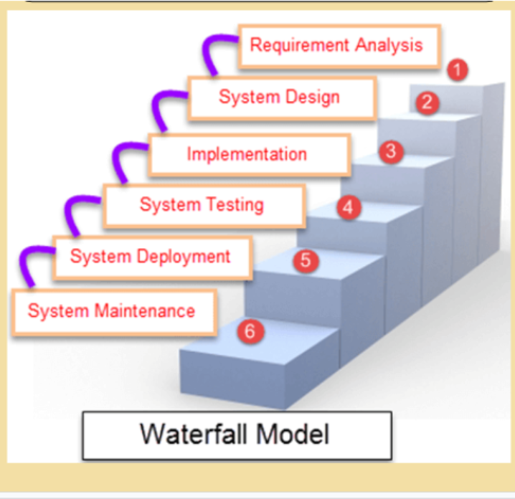
1 số từ vựng trong dự án làm phần mềm - Updating
STT | Word | Meaning
1 | Software Requirements Specification (SRS) Document | Tài liệu đặc tả yêu cầu, là sản phẩm bàn giao quan trọng của giai đoạn phân tích yêu cầu (Requirement Analysis)
2 | Basic Design | Thiết kế tổng quan của phần mềm, là sản phẩm bàn giao quan trọng của giai đoạn thiết kế hệ thống (System Design)
3 | Detail Design | thiết kế từng phần nhỏ trong hệ thống., là sản phẩm bàn giao quan trọng của giai đoạn thiết kế hệ thống (System Design)
4 | Code Package | Code package là nhóm các file code liên quan, được tổ chức để dễ quản lý, tái sử dụng và chuẩn bị cho kiểm thử trước khi triển khai. Là sản phẩm bàn giao quan trọng của giai đoạn thực thi (Testing)
5 | Test Plan | Kế hoạch kiểm thử, mô tả toàn bộ chiến lược kiểm thử, bao gồm phạm vi, mục tiêu, nguồn lực, lịch trình và phương pháp kiểm thử. Là sản phẩm bàn giao của giai đoạn kiểm thử (Testing)
6 | Test Scenario | Kịch bản kiểm thử. tình huống kiểm thử đại diện cho một chức năng hoặc luồng nghiệp vụ mà phần mềm phải thực hiện. Là sản phẩm bàn giao của giai đoạn kiểm thử (Testing)
7 | Test Case | Trường hợp kiểm thử. Cụ thể từng bước kiểm thử, gồm dữ liệu đầu vào, hành động cần thực hiện và kết quả mong đợi.
8 | Deployed Product | Sản phẩm phần mềm đã được triển khai lên môi trường thực tế (server, máy khách, hoặc cloud) để người dùng có thể sử dụng. Là sản phẩm bàn giao quan trọng của giai đoạn triển khai (System Deployment)
9 | Deployed/ Deployment | Là quá trình đưa phần mềm từ môi trường phát triển sang môi trường thực tế để sử dụng, bao gồm cài đặt, cấu hình, và khởi chạy ứng dụng.
10 | User Acceptance Test | là giai đoạn kiểm thử mà người dùng cuối thực hiện để xác nhận phần mềm đáp ứng đúng yêu cầu và mục đích sử dụng của họ.
11 | Fix Bug | sửa lỗi trong phần mềm khi phát hiện nó không hoạt động đúng như thiết kế hoặc yêu cầu
12 | Maintainance Phase | giai đoạn duy trì và cải tiến phần mềm sau khi triển khai.

